手順書
操作手順書 |  |  |  |  | 作成日時：2019/10/25-15:53:13

 | １．操作環境

 |  |  | シナリオファイル名 | C:\Users\Administrator\Desktop\動作確認手順\回収予定表リスト.winsnr

 | ２．操作手順

 |  | ２．１．シナリオ：回収予定表リスト
 |  |  | ２．１．１．[回収予定表リスト]ウィンドウ |  |  | 確認日 | 結果
 |  |  | 画面 | 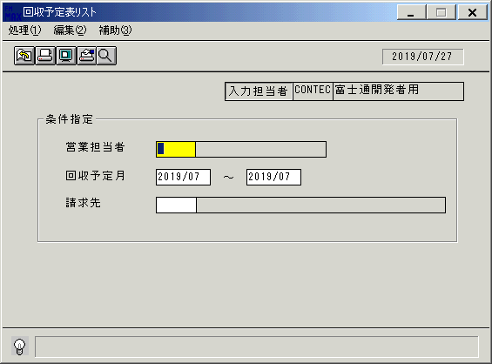
 |  |  | 操作内容 | 「回収予定表リスト」ウィンドウを初期画面表示します。「営業担当者」を入力します。

 |  |  | ２．１．２．[回収予定表リスト]ウィンドウ |  |  | 確認日 | 結果
 |  |  | 画面 | 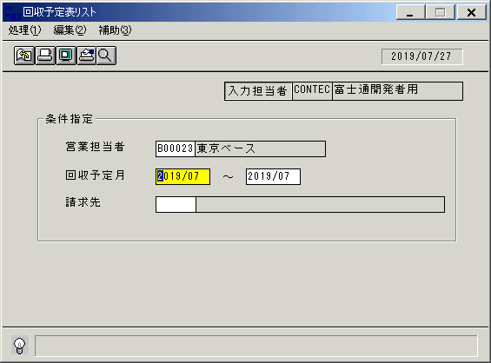
 |  |  | 操作内容 | 「回収予定月」（開始）を入力します。

 |  |  | ２．１．３．[回収予定表リスト]ウィンドウ |  |  | 確認日 | 結果
 |  |  | 画面 | 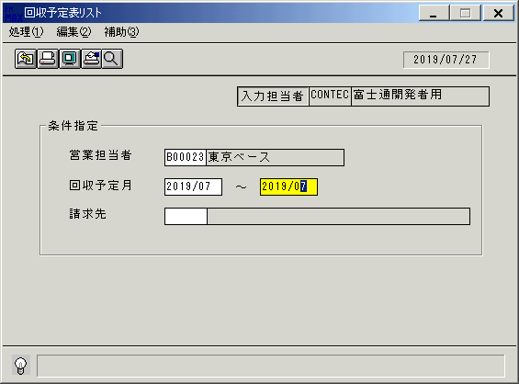
 |  |  | 操作内容 | 「回収予定月」（終了）を入力します。

 |  |  | ２．１．４．[回収予定表リスト]ウィンドウ |  |  | 確認日 | 結果
 |  |  | 画面 | 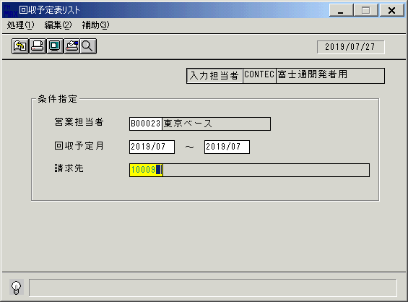
 |  |  | 操作内容 | 「請求先」を入力してEnterキーを押します。

 |  |  | ２．１．５．[回収予定表リスト]ウィンドウ - [回収予定表リスト]ウィンドウ |  |  | 確認日 | 結果
 |  |  | 画面 | 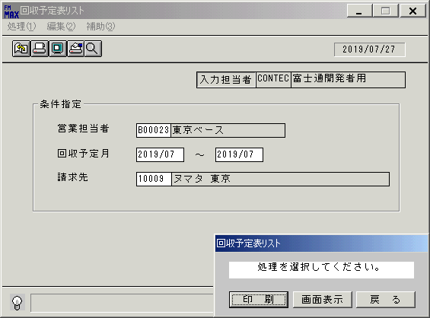
 |  |  | 操作内容 | 「画面表示」をクリックします。

 |  |  | ２．１．６．[デスクトップ]ウィンドウ - [回収予定表リスト･ﾚﾎﾟｰﾄ]ウィンドウ |  |  | 確認日 | 結果
 |  |  | 画面 | 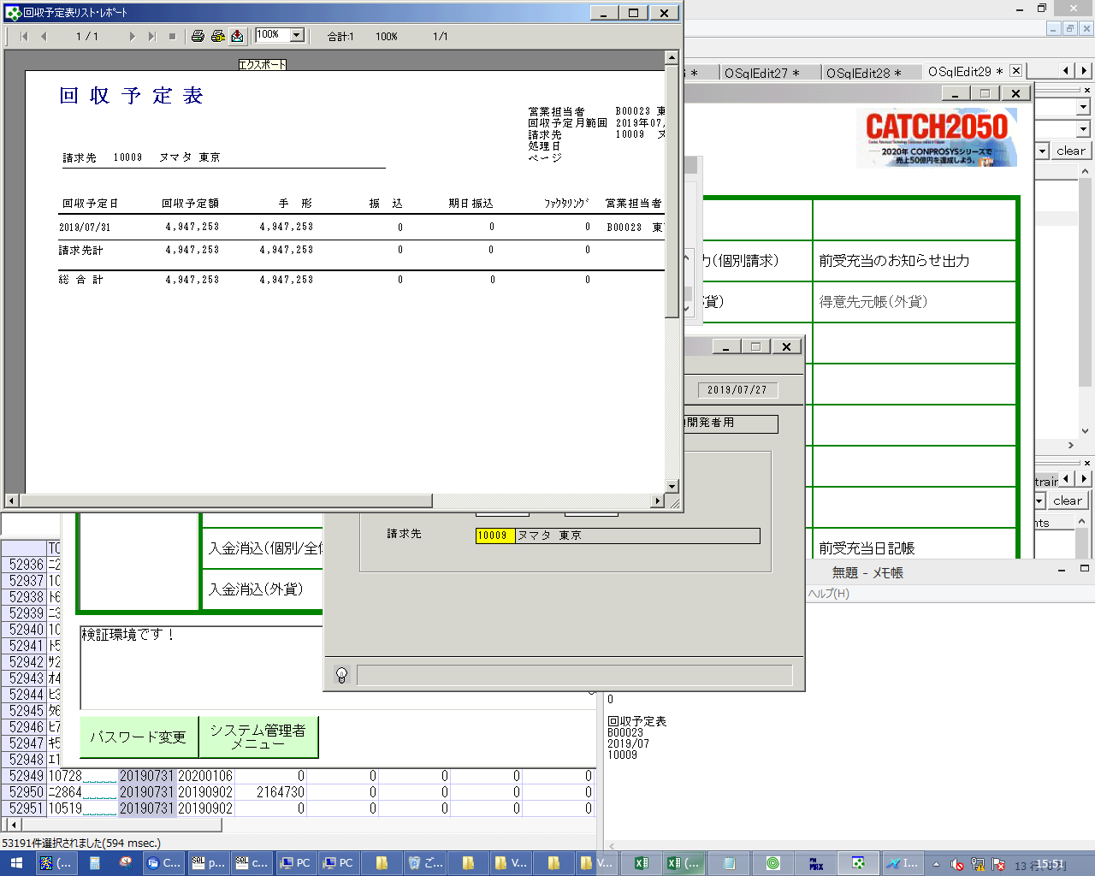
 |  |  | 操作内容 | エクスポートボタンをクリックしてPDFファイルを保存します。

画面レイアウト
画面レイアウト |  |  |  |  |  | 名称 |  | 回収予定表 |  |  | 名称 |  |  |  |  | 変更履歴 | Ｖｅｒ． | 年月日 |  | 作成者 | Ｖｅｒ． | 年月日 | 作成者
 |  |  |  |  |  |  |  |  |  |  |  |  |  |  |  |  | 1.06 | 2006-07-03 |  | FJCL)齊藤 | 1.09 | 2006-09-15 | FJCL)齊藤
 |  |  |  |  |  | ＩＤ |  | URKPR55 |  |  | ＩＤ |  |  |  |  |  | 1.07 | 2006-09-12 |  | FJCL)齊藤 | 2.00 | 2007-01-09 | FJCL)齊藤
 |  |  |  |  |  |  |  |  |  |  |  |  |  |  |  |  | 1.08 | 2006-09-15 |  | FJCL)齊藤

 |  |  |  |  |  |  |  |  |  |  |  | ＜利用部門＞
 |  |  |  |  |  |  |  |  |  |  |  |  | ・営業部門

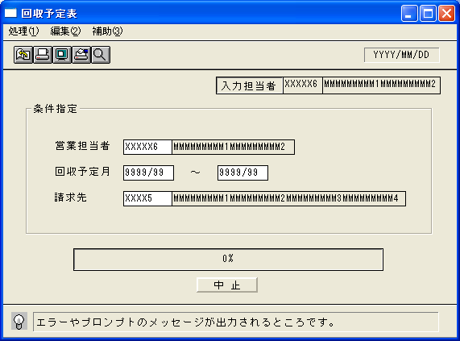
 |  |  |  |  |  |  |  |  |  |  |  | ＜用途／目的＞
 |  |  |  |  |  |  |  |  |  |  |  |  | ・売上実績より指定した回収の一覧を表示する。
 |  |  |  |  |  |  |  |  |  |  |  |  |  | ※回収予定日にサイトは加味しない。

 |  |  |  |  |  |  |  |  |  |  |  | ＜機能＞
 |  |  |  |  |  |  |  |  |  |  |  |  | ・指定した出力条件を元に、売上実績情報から該当データを取得しプレビューとして表示する。
 |  |  |  |  |  |  |  |  |  |  |  |  |  | ※運用上で印刷は行わない。
 |  |  |  |  |  |  |  |  |  |  |  |  | ・手形､振込等の金額表示は、取引先マスタの支払区分を参照し、
 |  |  |  |  |  |  |  |  |  |  |  |  |  | 回収予定額(売上集計金額)を元に計算、表示する。
 |  |  |  |  |  |  |  |  |  |  |  |  | ・支払区分が振込手形併用で、手形比率が設定されている時は、
 |  |  |  |  |  |  |  |  |  |  |  |  |  | 回収予定額をそれぞれ振込と手形に分配して画面に表示する。
 |  |  |  |  |  |  |  |  |  |  |  |  |  | ※手形支払金額が設定されている場合は、比率適用後の手形金額が、設定額を超えているときに、
 |  |  |  |  |  |  |  |  |  |  |  |  |  | 手形比率を適用する。
 |  |  |  |  |  |  |  |  |  |  |  |  | ・支払区分が振込または手形で、手形支払金額が設定されている時は、
 |  |  |  |  |  |  |  |  |  |  |  |  |  | 回収予定額がその額を超えている時は手形、超えていない場合は振込として画面に表示する。
 |  |  |  |  |  |  |  |  |  |  |  |  | ・海外取引区分が0:国内の請求先を対象に出力する。
 |  |  |  |  |  |  |  |  |  |  |  |  | ・入金額を考慮する。 |  |  |  |  |  |  |  |  |  |  | 2011/5/27 削除

＜機能概要＞
出力方式 | 一括 |  |  |  |  |  |  |  |  |  |  | ソート条件 |  |  | 請求先コード／回収予定日
出力ｻｲｸﾙ | 随時 |  |  |  |  |  |  |  |  |  |  | (指定無しは 昇順)
範囲指定 |  | 項目名 | 開始 | 終了 | 単一 |  | 検索Ｗ |  | № | 備考
 | 1 | 営業担当者（コード） |  |  | ○ |  | ○ |  | 11 | 初期値 空白(全件) |  | 集計 |  |  | 請求先ｺｰﾄﾞ |  |  |  | ＜その他＞
 | 2 | 回収予定月 | ○ | ○ |  |  |  |  |  | 初期値 開始:運用月 終了:運用月 |  |  |  |  | 総合計
 | 3 | 請求先（コード） |  |  | ○ |  | ○ |  | 29 | 初期値 空白(全件)
 | 4
 | 5 |  |  |  |  |  |  |  |  |  |  | 改頁条件 |  |  | 請求先コード
 | 6
 | 7
 | 8 |  |  |  |  |  |  |  |  |  |  | 用紙ｻｲｽﾞ |  |  | A4ヨコ
 | 9
 | 10

